Sayfa1
Numune Adı | Ca (mg/dl) | P (mg/dl) | NOT
185 | 17.86 | 3.64 |  | Kullanılan cihaz: Mindray marka BS300 model tam otomatik biyokimya cihazı
271 | 22.74 | 2.92 |  | Ca: Calcıum
294 | 36.2 | 3.15 |  | P: Fosfor
306 | 21.92 | 2.4
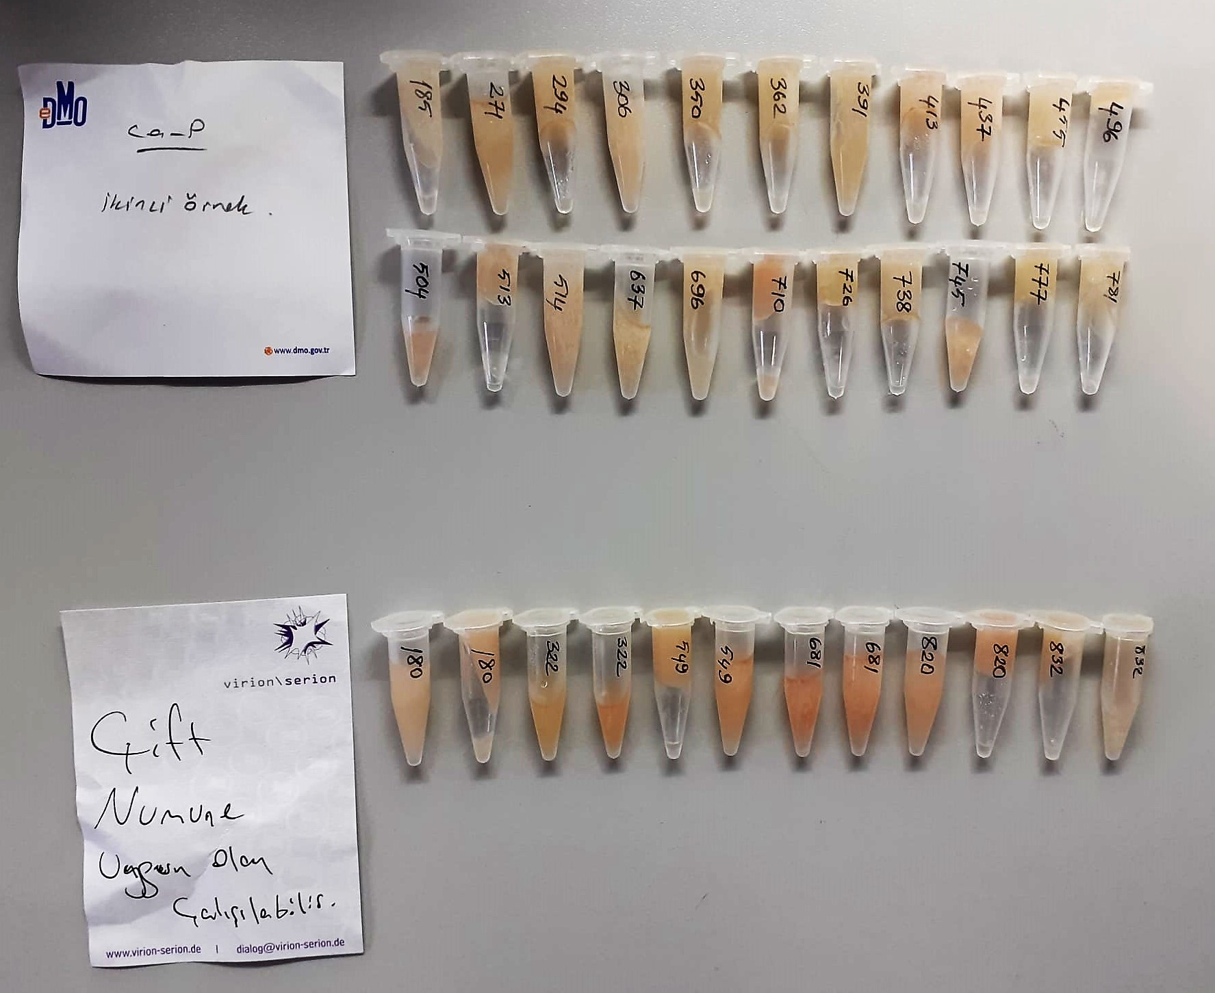
350 | 20.87 | 2.86
362 | 16.23 | 3.64
391 | 19.41 | 2.72
413 | 21.04 | 4.27
437 | 12.77 | 1.94
455 | 20.52 | 3.2
496 | 24.08 | 2.28
504 | 15.05 | 2.75
513 | 20.81 | 2.93
514 | 21.15 | 3.09
637 | 14.9 | 1.86
696 | 16.08 | 1.66
710 | 26.94 | 2 | hemolizli
726 | 22.5 | 3.21
738 | 14.86 | 1.33
745 | 18.01 | 1.8
777 | 16.57 | 3.68
781 | 18.87 | 2.9
180 | 33.47 | 2.49
322 | 27.13 | 4.74
549 | 22.59 | 3
681 | 20.48 | 2.7 | hemolizli
820 | 20.16 | 2.5
832 | 24.11 | 3.01

